Reflectance
HR633nm HT532nm 分色镜, 0°
 |  |  | 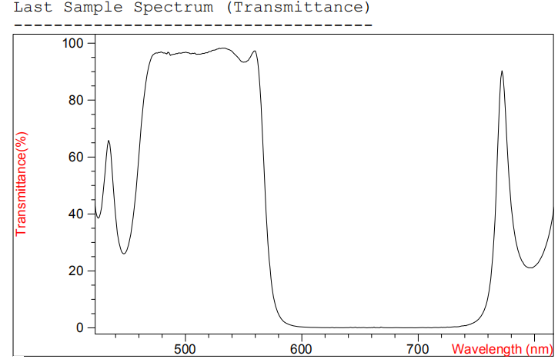
 | HR633nm HT532nm 分色镜, 0°
 | Wavelength (nm) | Transmittance(%)
 | 500 | 96.825991932
 | 501 | 96.754577366
 | 502 | 96.609254353
 | 503 | 96.634715208
Product Raw Data | 504 | 96.322012471
HR633nm HT532nm 分色镜, 0° | 505 | 96.286273055
 | 506 | 96.496882466
 | 507 | 96.365382822
免责声明：此处提供的数据仅供参考。不同批次的性能数据会有轻微变化。有关此数据的使用或可靠性的任何问题，请联系技术支持。 | 508 | 96.540543549
 | 509 | 96.141758983
 | 510 | 96.085723158
 | 511 | 96.163084393
 | 512 | 96.129514846
 | 513 | 96.149676281
 | 514 | 96.278767349
 | 515 | 96.438416041
 | 516 | 96.387816126
 | 517 | 96.589951011
材料K9，入射角0° 反射R>99.5%@633nm 透射T>98%@532nm | 518 | 96.671326942
 | 519 | 96.62240829
 | 520 | 97.023612643
 | 521 | 97.079982252
 | 522 | 97.126039949
 | 523 | 97.450019199
 | 524 | 97.54090119
 | 525 | 97.562001349
 | 526 | 97.688483678
 | 527 | 97.911082461
 | 528 | 97.971947656
 | 529 | 98.219777074
 | 530 | 98.107686232
 | 531 | 98.193575157
 | 532 | 98.257852396
 | 533 | 98.234444572
 | 534 | 98.255371118
 | 535 | 98.08926816
 | 536 | 97.913555044
 | 537 | 97.812659884
 | 538 | 97.640551176
 | 539 | 97.439534151
 | 540 | 97.138624322
 | 541 | 96.632274918
 | 542 | 96.264814633
 | 543 | 95.883169605
 | 544 | 95.49349599
 | 545 | 94.991237209
 | 546 | 94.552435913
 | 547 | 94.056056165
 | 548 | 93.555091657
 | 549 | 93.395704086
 | 550 | 93.336144688
 | 551 | 93.384527396
 | 552 | 93.373557084
 | 553 | 93.726996526
 | 554 | 93.995869247
 | 555 | 94.627211989
 | 556 | 95.213334892
 | 557 | 96.141231187
 | 558 | 96.716765996
 | 559 | 97.235407812
 | 560 | 97.271926728
 | 561 | 96.125820801
 | 562 | 93.907671634
 | 563 | 90.27338561
 | 564 | 84.770935315
 | 565 | 78.232777299
 | 566 | 69.677098488
 | 567 | 60.624488381
 | 568 | 51.715037983
 | 569 | 42.958396044
 | 570 | 35.720182226
 | 571 | 29.035400329
 | 572 | 23.739970504
 | 573 | 19.17798871
 | 574 | 15.530211425
 | 575 | 12.68468219
 | 576 | 10.272943703
 | 577 | 8.3371231432
 | 578 | 6.9976251751
 | 579 | 5.7787595136
 | 580 | 4.7455150988
 | 581 | 3.9333303025
 | 582 | 3.373309153
 | 583 | 2.8982846519
 | 584 | 2.38133015
 | 585 | 2.0311238079
 | 586 | 1.7666573659
 | 587 | 1.5412695866
 | 588 | 1.3383501376
 | 589 | 1.1795641203
 | 590 | 1.0177013125
 | 591 | 0.8900018066
 | 592 | 0.84513694981
 | 593 | 0.67906906724
 | 594 | 0.60640598803
 | 595 | 0.55371419342
 | 596 | 0.46356995858
 | 597 | 0.43638056314
 | 598 | 0.40203580818
 | 599 | 0.33578186995
 | 600 | 0.36769309773
 | 601 | 0.28612408236
 | 602 | 0.30245510236
 | 603 | 0.25845048857
 | 604 | 0.24341390661
 | 605 | 0.22869579265
 | 606 | 0.14809969396
 | 607 | 0.17831849269
 | 608 | 0.13017474891
 | 609 | 0.16182136991
 | 610 | 0.165559856
 | 611 | 0.15591119226
 | 612 | 0.14806993982
 | 613 | 0.15359448354
 | 614 | 0.10100015773
 | 615 | 0.076230155937
 | 616 | 0.094487574035
 | 617 | 0.07137892195
 | 618 | 0.0743384388
 | 619 | 0.086420714232
 | 620 | 0.061849480986
 | 621 | 0.1020719389
 | 622 | 0.022188453479
 | 623 | 0.069188058986
 | 624 | 0.0400812296
 | 625 | 0.069427383739
 | 626 | 0.1577429238
 | 627 | 0.08138268192
 | 628 | 0.021114725402
 | 629 | 0.088040133163
 | 630 | 0.063068126887
 | 631 | 0.088219918901
 | 632 | 0.044945687349
 | 633 | 0.041123941643
 | 634 | 0.023410850443
 | 635 | 0.02399921565
 | 636 | 0.037186676305
 | 637 | 0.049627629766
 | 638 | 0.067140179525
 | 639 | 0.081598760054
 | 640 | 0.026000508521
 | 641 | 0.09695641684
 | 642 | 0.19785678868
 | 643 | 0.060506320977
 | 644 | 0.078020643842
 | 645 | 0.11122713886
 | 646 | 0.21481171028
 | 647 | 0.0838497879
 | 648 | 0.049251994295
 | 649 | 0.10470146876
 | 650 | 0.028041522515
 | 651 | 0.11146479902
 | 652 | 0.058233189046
 | 653 | 0.15812215668
 | 654 | 0.042940099332
 | 655 | 0.035211130882
 | 656 | 0.01481463696
 | 657 | 0.022817610811
 | 658 | 0.06539522461
 | 659 | 0.053862857144
 | 660 | 0.11426138266
 | 661 | 0.0383460544
 | 662 | 0.24705880197
 | 663 | 0.040894757107
 | 664 | 0.090403520032
 | 665 | 0.083330689905
 | 666 | 0.030367263825
 | 667 | 0.026931034042
 | 668 | 0.295321423
 | 669 | 0.10253268976
 | 670 | 0.095503876492
 | 671 | 0.052840353859
 | 672 | 0.035050324211
 | 673 | 0.024521787036
 | 674 | 0.027742022687
 | 675 | 0.027464260516
 | 676 | 0.02706258216
 | 677 | 0.02958682909
 | 678 | 0.069579396809
 | 679 | 0.020733736283
 | 680 | 0.03070909496
 | 681 | 0.089452099464
 | 682 | 0.041966788018
 | 683 | 0.022512645305
 | 684 | 0.049757046266
 | 685 | 0.022093159686
 | 686 | 0.06556640697
 | 687 | 0.020916932247
 | 688 | 0.026106320336
 | 689 | 0.023108381632
 | 690 | 0.040968955444
 | 691 | 0.030628481735
 | 692 | 0.020568624139
 | 693 | 0.071722541452
 | 694 | 0.024857025711
 | 695 | 0.048166011866
 | 696 | 0.034191480314
 | 697 | 0.050279089606
 | 698 | 0.020759772754
 | 699 | 0.022216243539
 | 700 | 0.065246335031
 | 701 | 0.0529721574
 | 702 | 0.076645081627
 | 703 | 0.11144338393
 | 704 | 0.096207228233
 | 705 | 0.074055266672
 | 706 | 0.042429964878
 | 707 | 0.027591353807
 | 708 | 0.095515831196
 | 709 | 0.052775357374
 | 710 | 0.073396677873
 | 711 | 0.045635890162
 | 712 | 0.054623743272
 | 713 | 0.093099206637
 | 714 | 0.11429638975
 | 715 | 0.16480013728
 | 716 | 0.065948844631
 | 717 | 0.047772057502
 | 718 | 0.12424196799
 | 719 | 0.18352399556
 | 720 | 0.23194578568

